TDSheet
ЛИКВИДАЦИЯ! Бренд FOX (Израиль) мужской ассортимент. |  |  |  |  |  |  |  |  |  |  |  |  |  | 29,500.00
Наименование | Артикул | Торговая марка | Страна | Цвет | Размер | Размер RU | Состав | Фото | Ссылка на сайте | Штрихкод | Цена за шт, руб. | ЦЕНА ЛИКВИДАЦИИ | Кол-во | Сумма, руб.
Брюки мужские | MW18-5500(обр.) | FOX (Израиль) |  | <> | NO SIZE |  |  | 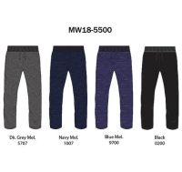 | https://housestyle.ru/upload/images/MW18-5500(%d0%be%d0%b1%d1%80.).jpg | 2200001260399 | 1,000.00 | 300 | 1 | 300.00
Брюки мужские | MW18-5501(обр.) | FOX (Израиль) |  | <> | NO SIZE |  |  | 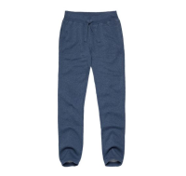 | https://housestyle.ru/upload/images/MW18-5501(%d0%be%d0%b1%d1%80.).jpg | 2200001260405 | 1,000.00 | 300 | 1 | 300.00
Брюки мужские | MW18-5502A(обр.) | FOX (Израиль) |  | <> | NO SIZE |  |  | 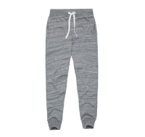 | https://housestyle.ru/upload/images/MW18-5502A(%d0%be%d0%b1%d1%80.).jpg | 2200001261952 | 1,000.00 | 300 | 1 | 300.00
Брюки мужские | MW18-5502B(обр.) | FOX (Израиль) |  | <> | NO SIZE |  |  | 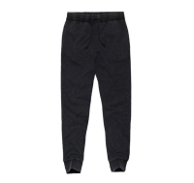 | https://housestyle.ru/upload/images/MW18-5502B(%d0%be%d0%b1%d1%80.).jpg | 2200001260412 | 1,050.00 | 300 | 1 | 300.00
Брюки мужские | MW18-5503(обр.) | FOX (Израиль) |  | <> | NO SIZE |  |  | 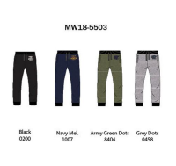 | https://housestyle.ru/upload/images/MW18-5503(%d0%be%d0%b1%d1%80.).jpg | 2200001261969 | 1,000.00 | 300 | 1 | 300.00
Брюки мужские | MW18-5504(обр.) | FOX (Израиль) |  | <> | NO SIZE |  |  | 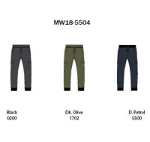 | https://housestyle.ru/upload/images/MW18-5504(%d0%be%d0%b1%d1%80.).jpg | 2200001261976 | 1,000.00 | 300 | 1 | 300.00
Брюки мужские | MW18-5505(обр.) | FOX (Израиль) |  | <> | NO SIZE |  |  | 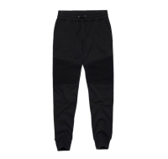 | https://housestyle.ru/upload/images/MW18-5505(%d0%be%d0%b1%d1%80.).jpg | 2200001261983 | 1,000.00 | 300 | 1 | 300.00
Брюки мужские | MW18-8000(обр.) | FOX (Израиль) |  | <> | NO SIZE |  |  | 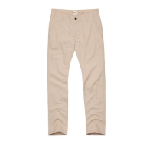 | https://housestyle.ru/upload/images/MW18-8000(%d0%be%d0%b1%d1%80.).jpg | 2200001260429 | 970.00 | 300 | 1 | 300.00
Брюки мужские | MW18-8003(обр.) | FOX (Израиль) |  | <> | NO SIZE |  |  | 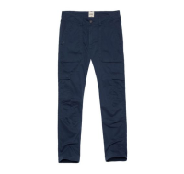 | https://housestyle.ru/upload/images/MW18-8003(%d0%be%d0%b1%d1%80.).jpg | 2200001260436 | 1,290.00 | 300 | 1 | 300.00
Брюки мужские | MW18-8004(обр.) | FOX (Израиль) |  | <> | NO SIZE |  |  | 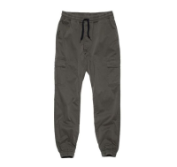 | https://housestyle.ru/upload/images/MW18-8004(%d0%be%d0%b1%d1%80.).jpg | 2200001260443 | 1,420.00 | 300 | 1 | 300.00
Джемпер мужской | MW18-4005(обр.) | FOX (Израиль) |  | <> | NO SIZE |  |  | 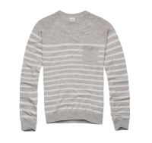 | https://housestyle.ru/upload/images/MW18-4005(%d0%be%d0%b1%d1%80.).jpg | 2200001260290 | 900.00 | 300 | 1 | 300.00
Джинсы мужские | MW18-8502(обр.) | FOX (Израиль) |  | <> | NO SIZE |  |  | 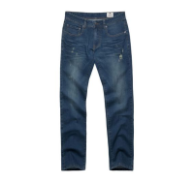 | https://housestyle.ru/upload/images/MW18-8502(%d0%be%d0%b1%d1%80.).jpg | 2200001261037 | 1,145.00 | 300 | 1 | 300.00
Джинсы мужские | MW18-8505(обр.) | FOX (Израиль) |  | <> | NO SIZE |  |  |  | https://housestyle.ru/upload/images/MW18-8505(%d0%be%d0%b1%d1%80.).jpg | 2200001261044 | 1,050.00 | 300 | 1 | 300.00
Джинсы мужские | MW18-8520(обр.) | FOX (Израиль) |  | <> | NO SIZE |  |  | 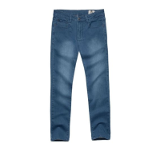 | https://housestyle.ru/upload/images/MW18-8520(%d0%be%d0%b1%d1%80.).jpg | 2200001262034 | 1,295.00 | 300 | 1 | 300.00
Джинсы мужские | MW18-8523(обр.) | FOX (Израиль) |  | <> | NO SIZE |  |  | 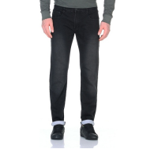 | https://housestyle.ru/upload/images/MW18-8523(%d0%be%d0%b1%d1%80.).jpg | 2200001262041 | 1,195.00 | 300 | 1 | 300.00
Куртка мужская | MW18-5007(обр.) | FOX (Израиль) |  | <> | NO SIZE |  |  | 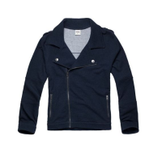 | https://housestyle.ru/upload/images/MW18-5007(%d0%be%d0%b1%d1%80.).jpg | 2200001260337 | 1,675.00 | 300 | 1 | 300.00
майка мужская | MS17-4513 (обр.) | FOX (Израиль) | Бангладеш | Белый | М |  | 100% Хлопок | 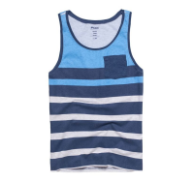 | https://housestyle.ru/upload/images/MS17-4513 (%d0%be%d0%b1%d1%80.).jpg | 2200001176515 | 575.00 | 100 | 1 | 100.00
 | MS17-4513 (обр.) |  |  | Бордовый | М |  | 100% Хлопок |  |  | 2200001176508 | 575.00 | 100 | 1 | 100.00
 | MS17-4513 (обр.) |  |  | Синий меланж | М |  | 100% Хлопок |  |  | 2200001176492 | 575.00 | 100 | 1 | 100.00
Майка мужская | MW18-4500A(обр.) | FOX (Израиль) |  | <> | NO SIZE |  |  | 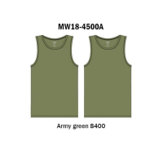 | https://housestyle.ru/upload/images/MW18-4500A(%d0%be%d0%b1%d1%80.).jpg | 2200001260955 | 465.00 | 100 | 1 | 100.00
Майка мужская | MW18-4500B(обр.) | FOX (Израиль) |  | <> | NO SIZE |  |  | 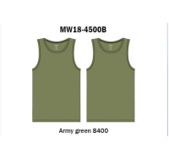 | https://housestyle.ru/upload/images/MW18-4500B(%d0%be%d0%b1%d1%80.).jpg | 2200001261679 | 465.00 | 100 | 1 | 100.00
Носки мужские | MW18-9520(обр.) | FOX (Израиль) |  | <> | NO SIZE |  |  | 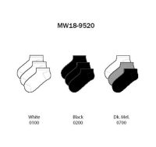 | https://housestyle.ru/upload/images/MW18-9520(%d0%be%d0%b1%d1%80.).jpg | 2200001261693 | 250.00 | 100 | 3 | 300.00
Носки мужские | MW18-9521(обр.) | FOX (Израиль) |  | <> | NO SIZE |  |  | 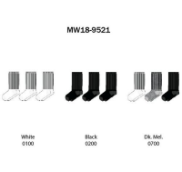 | https://housestyle.ru/upload/images/MW18-9521(%d0%be%d0%b1%d1%80.).jpg | 2200001261709 | 375.00 | 100 | 3 | 300.00
Носки мужские | MW18-9522(обр.) | FOX (Израиль) |  | <> | NO SIZE |  |  | 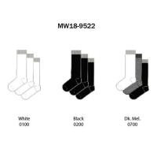 | https://housestyle.ru/upload/images/MW18-9522(%d0%be%d0%b1%d1%80.).jpg | 2200001260450 | 505.00 | 100 | 1 | 100.00
Носки мужские | MW18-9523(обр.) | FOX (Израиль) |  | <> | NO SIZE |  |  | 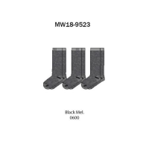 | https://housestyle.ru/upload/images/MW18-9523(%d0%be%d0%b1%d1%80.).jpg | 2200001260467 | 475.00 | 100 | 1 | 100.00
Рубашка длинный рукав мужская | MW18-7500(обр.) | FOX (Израиль) |  | <> | NO SIZE |  |  | 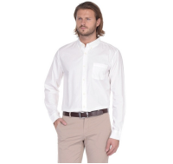 | https://housestyle.ru/upload/images/MW18-7500(%d0%be%d0%b1%d1%80.).jpg | 2200001260993 | 690.00 | 300 | 1 | 300.00
Рубашка длинный рукав мужская | MW18-7504B(обр.) | FOX (Израиль) |  | <> | NO SIZE |  |  | 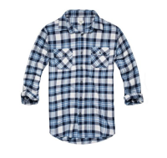 | https://housestyle.ru/upload/images/MW18-7504B(%d0%be%d0%b1%d1%80.).jpg | 2200001261303 | 920.00 | 300 | 2 | 600.00
Рубашка длинный рукав мужская | MW18-7506(обр.) | FOX (Израиль) |  | <> | NO SIZE |  |  | 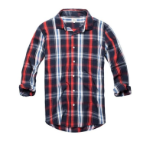 | https://housestyle.ru/upload/images/MW18-7506(%d0%be%d0%b1%d1%80.).jpg | 2200001261686 | 825.00 | 300 | 1 | 300.00
Рубашка длинный рукав мужская | MW18-7508(обр.) | FOX (Израиль) |  | <> | NO SIZE |  |  | 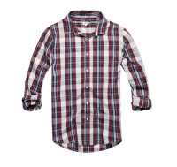 | https://housestyle.ru/upload/images/MW18-7508(%d0%be%d0%b1%d1%80.).jpg | 2200001261310 | 825.00 | 300 | 1 | 300.00
Рубашка длинный рукав мужская | MW18-7508B(обр.) | FOX (Израиль) |  | <> | NO SIZE |  |  | 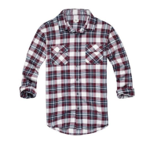 | https://housestyle.ru/upload/images/MW18-7508B(%d0%be%d0%b1%d1%80.).jpg | 2200001261327 | 920.00 | 300 | 1 | 300.00
Рубашка длинный рукав мужская | MW18-7510(обр.) | FOX (Израиль) |  | <> | NO SIZE |  |  | 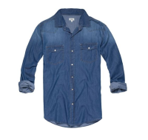 | https://housestyle.ru/upload/images/MW18-7510(%d0%be%d0%b1%d1%80.).jpg | 2200001261334 | 1,050.00 | 300 | 4 | 1,200.00
Рубашка длинный рукав мужская | MW18-7511(обр.) | FOX (Израиль) |  | <> | NO SIZE |  |  | 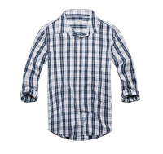 | https://housestyle.ru/upload/images/MW18-7511(%d0%be%d0%b1%d1%80.).jpg | 2200001261013 | 825.00 | 300 | 1 | 300.00
Рубашка длинный рукав мужская | MW18-7513(обр.) | FOX (Израиль) |  | <> | NO SIZE |  |  | 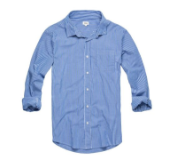 | https://housestyle.ru/upload/images/MW18-7513(%d0%be%d0%b1%d1%80.).jpg | 2200001261341 | 825.00 | 300 | 1 | 300.00
Рубашка длинный рукав мужская | MW18-7520(обр.) | FOX (Израиль) |  | <> | NO SIZE |  |  | 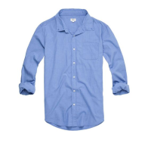 | https://housestyle.ru/upload/images/MW18-7520(%d0%be%d0%b1%d1%80.).jpg | 2200001261020 | 825.00 | 300 | 1 | 300.00
Рубашка длинный рукав мужская | MW18-7521(обр.) | FOX (Израиль) |  | <> | NO SIZE |  |  | 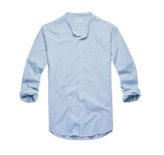 | https://housestyle.ru/upload/images/MW18-7521(%d0%be%d0%b1%d1%80.).jpg | 2200001262010 | 825.00 | 300 | 1 | 300.00
Рубашка длинный рукав мужская | MW18-7523(обр.) | FOX (Израиль) |  | <> | NO SIZE |  |  | 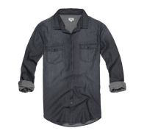 | https://housestyle.ru/upload/images/MW18-7523(%d0%be%d0%b1%d1%80.).jpg | 2200001261358 | 1,050.00 | 300 | 1 | 300.00
Рубашка длинный рукав мужская | MW18-7526C(обр.) | FOX (Израиль) |  | <> | NO SIZE |  |  | 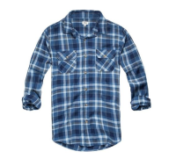 | https://housestyle.ru/upload/images/MW18-7526C(%d0%be%d0%b1%d1%80.).jpg | 2200001262027 | 825.00 | 300 | 2 | 600.00
Рубашка мужская | MW18-7001(обр.) | FOX (Израиль) |  | <> | NO SIZE |  |  | 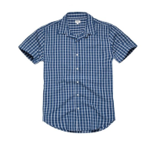 | https://housestyle.ru/upload/images/MW18-7001(%d0%be%d0%b1%d1%80.).jpg | 2200001261297 | 770.00 | 300 | 1 | 300.00
Рубашка мужская | MW18-7002(обр.) | FOX (Израиль) |  | <> | NO SIZE |  |  | 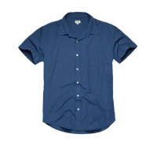 | https://housestyle.ru/upload/images/MW18-7002(%d0%be%d0%b1%d1%80.).jpg | 2200001261990 | 770.00 | 300 | 1 | 300.00
Рубашка мужская | MW18-7003(обр.) | FOX (Израиль) |  | <> | NO SIZE |  |  | 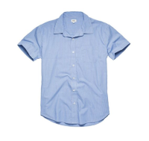 | https://housestyle.ru/upload/images/MW18-7003(%d0%be%d0%b1%d1%80.).jpg | 2200001262003 | 770.00 | 300 | 1 | 300.00
Рубашка мужская | MW18-7500S(обр.) | FOX (Израиль) |  | <> | NO SIZE |  |  | 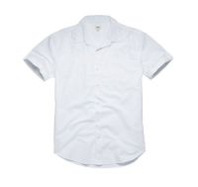 | https://housestyle.ru/upload/images/MW18-7500S(%d0%be%d0%b1%d1%80.).jpg | 2200001261006 | 650.00 | 300 | 1 | 300.00
Толстовка мужская | MW18-4000(обр.) | FOX (Израиль) |  | <> | NO SIZE |  |  | 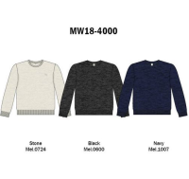 | https://housestyle.ru/upload/images/MW18-4000(%d0%be%d0%b1%d1%80.).jpg | 2200001261648 | 760.00 | 300 | 1 | 300.00
Толстовка мужская | MW18-4001(обр.) | FOX (Израиль) |  | <> | NO SIZE |  |  | 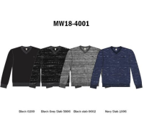 | https://housestyle.ru/upload/images/MW18-4001(%d0%be%d0%b1%d1%80.).jpg | 2200001260283 | 760.00 | 300 | 1 | 300.00
Толстовка мужская | MW18-4006(обр.) | FOX (Израиль) |  | <> | NO SIZE |  |  | 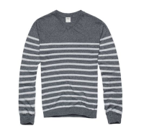 | https://housestyle.ru/upload/images/MW18-4006(%d0%be%d0%b1%d1%80.).jpg | 2200001261655 | 810.00 | 300 | 1 | 300.00
Толстовка мужская | MW18-4007(обр.) | FOX (Израиль) |  | <> | NO SIZE |  |  | 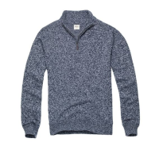 | https://housestyle.ru/upload/images/MW18-4007(%d0%be%d0%b1%d1%80.).jpg | 2200001261662 | 1,050.00 | 300 | 1 | 300.00
Толстовка мужская | MW18-5001(обр.) | FOX (Израиль) |  | <> | NO SIZE |  |  | 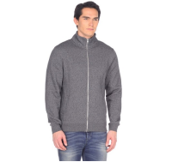 | https://housestyle.ru/upload/images/MW18-5001(%d0%be%d0%b1%d1%80.).jpg | 2200001260320 | 1,095.00 | 300 | 1 | 300.00
Толстовка мужская | MW18-5002(обр.) | FOX (Израиль) |  | <> | NO SIZE |  |  | 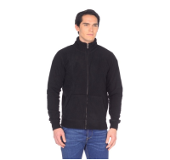 | https://housestyle.ru/upload/images/MW18-5002(%d0%be%d0%b1%d1%80.).jpg | 2200001260962 | 1,090.00 | 300 | 1 | 300.00
Толстовка мужская | MW18-5008(обр.) | FOX (Израиль) |  | <> | NO SIZE |  |  | 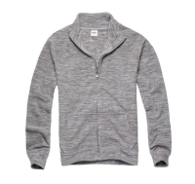 | https://housestyle.ru/upload/images/MW18-5008(%d0%be%d0%b1%d1%80.).jpg | 2200001260986 | 1,095.00 | 300 | 1 | 300.00
Толстовка мужская | MW18-5009B(обр.) | FOX (Израиль) |  | <> | NO SIZE |  |  | 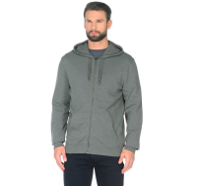 | https://housestyle.ru/upload/images/MW18-5009B(%d0%be%d0%b1%d1%80.).jpg | 2200001260344 | 975.00 | 300 | 1 | 300.00
Толстовка мужская | MW18-5014(обр.) | FOX (Израиль) |  | <> | NO SIZE |  |  | 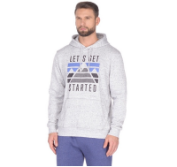 | https://housestyle.ru/upload/images/MW18-5014(%d0%be%d0%b1%d1%80.).jpg | 2200001262102 | 990.00 | 300 | 1 | 300.00
Толстовка мужская | MW18-5016(обр.) | FOX (Израиль) |  | <> | NO SIZE |  |  | 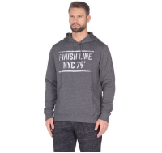 | https://housestyle.ru/upload/images/MW18-5016(%d0%be%d0%b1%d1%80.).jpg | 2200001261938 | 990.00 | 300 | 1 | 300.00
Толстовка мужская | MW18-5017(обр.) | FOX (Израиль) |  | <> | NO SIZE |  |  | 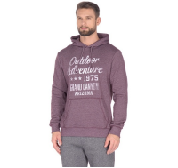 | https://housestyle.ru/upload/images/MW18-5017(%d0%be%d0%b1%d1%80.).jpg | 2200001260375 | 990.00 | 300 | 1 | 300.00
Толстовка мужская | MW18-5019(обр.) | FOX (Израиль) |  | <> | NO SIZE |  |  | 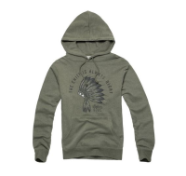 | https://housestyle.ru/upload/images/MW18-5019(%d0%be%d0%b1%d1%80.).jpg | 2200001260382 | 990.00 | 300 | 1 | 300.00
Трусы мужские | MW18-9500(обр.) | FOX (Израиль) |  | <> | NO SIZE |  |  |  | https://housestyle.ru/upload/images/MW18-9500(%d0%be%d0%b1%d1%80.).jpg | 2200001261365 | 460.00 | 300 | 3 | 900.00
Трусы мужские | MW18-9501(обр.) | FOX (Израиль) |  | <> | NO SIZE |  |  |  | https://housestyle.ru/upload/images/MW18-9501(%d0%be%d0%b1%d1%80.).jpg | 2200001261372 | 250.00 | 150 | 3 | 450.00
Трусы мужские | MW18-9502(обр.) | FOX (Израиль) |  | <> | NO SIZE |  |  |  | https://housestyle.ru/upload/images/MW18-9502(%d0%be%d0%b1%d1%80.).jpg | 2200001261389 | 490.00 | 150 | 5 | 750.00
Трусы мужские | MW18-9503(обр.) | FOX (Израиль) |  | <> | NO SIZE |  |  |  | https://housestyle.ru/upload/images/MW18-9503(%d0%be%d0%b1%d1%80.).jpg | 2200001261396 | 490.00 | 300 | 2 | 600.00
Трусы мужские | MW18-9505(обр.) | FOX (Израиль) |  | <> | NO SIZE |  |  |  | https://housestyle.ru/upload/images/MW18-9505(%d0%be%d0%b1%d1%80.).jpg | 2200001261402 | 260.00 | 150 | 2 | 300.00
Футболка длинный рукав мужская | MW18-2006(обр.) | FOX (Израиль) |  | <> | NO SIZE |  |  |  | https://housestyle.ru/upload/images/MW18-2006(%d0%be%d0%b1%d1%80.).jpg | 2200001261891 | 590.00 | 300 | 7 | 2,100.00
Футболка короткий рукав мужская | MW18-1001A(обр.) | FOX (Израиль) |  | <> | NO SIZE |  |  |  | https://housestyle.ru/upload/images/MW18-1001A(%d0%be%d0%b1%d1%80.).jpg | 2200001260818 | 250.00 | 300 | 1 | 300.00
Футболка короткий рукав мужская | MW18-1002A(обр.) | FOX (Израиль) |  | <> | NO SIZE |  |  |  | https://housestyle.ru/upload/images/MW18-1002A(%d0%be%d0%b1%d1%80.).jpg | 2200001261075 | 425.00 | 300 | 3 | 900.00
Футболка короткий рукав мужская | MW18-1002C(обр.) | FOX (Израиль) |  | <> | NO SIZE |  |  |  | https://housestyle.ru/upload/images/MW18-1002C(%d0%be%d0%b1%d1%80.).jpg | 2200001261860 | 425.00 | 300 | 2 | 600.00
Футболка короткий рукав мужская | MW18-1061(обр.) | FOX (Израиль) |  | <> | NO SIZE |  |  |  | https://housestyle.ru/upload/images/MW18-1061(%d0%be%d0%b1%d1%80.).jpg | 2200001260832 | 340.00 | 300 | 2 | 600.00
Футболка короткий рукав мужская | MW18-1086(обр.) | FOX (Израиль) |  | <> | NO SIZE |  |  |  | https://housestyle.ru/upload/images/MW18-1086(%d0%be%d0%b1%d1%80.).jpg | 2200001260252 | 560.00 | 300 | 1 | 300.00
Футболка мужская | MS17-1105 (обр.) | FOX (Израиль) | Китай | Синий | XL |  | 90% вискоза, 10 % спандекс |  | https://housestyle.ru/upload/images/MS17-1105 (%d0%be%d0%b1%d1%80.).jpg | 2200001176393 | 840.00 | 300 | 1 | 300.00
Футболка мужская | MW18-1000A(обр.) | FOX (Израиль) |  | <> | NO SIZE |  |  |  | https://housestyle.ru/upload/images/MW18-1000A(%d0%be%d0%b1%d1%80.).jpg | 2200001260801 | 250.00 | 300 | 1 | 300.00
Футболка мужская | MW18-1002D(обр.) | FOX (Израиль) |  | <> | NO SIZE |  |  |  | https://housestyle.ru/upload/images/MW18-1002D(%d0%be%d0%b1%d1%80.).jpg | 2200001261600 | 425.00 | 300 | 1 | 300.00
Футболка мужская | MW18-1006(обр.) | FOX (Израиль) |  | <> | NO SIZE |  |  |  | https://housestyle.ru/upload/images/MW18-1006(%d0%be%d0%b1%d1%80.).jpg | 2200001261877 | 440.00 | 300 | 6 | 1,800.00
Футболка мужская | MW18-1084(обр.) | FOX (Израиль) |  | <> | NO SIZE |  |  |  | https://housestyle.ru/upload/images/MW18-1084(%d0%be%d0%b1%d1%80.).jpg | 2200001261280 | 605.00 | 300 | 2 | 600.00
Футболка мужская | MW18-1085(обр.) | FOX (Израиль) |  | <> | NO SIZE |  |  |  | https://housestyle.ru/upload/images/MW18-1085(%d0%be%d0%b1%d1%80.).jpg | 2200001260245 | 605.00 | 300 | 2 | 600.00
Футболка мужская | MW18-1101(обр.) | FOX (Израиль) |  | <> | NO SIZE |  |  |  | https://housestyle.ru/upload/images/MW18-1101(%d0%be%d0%b1%d1%80.).jpg | 2200001260269 | 425.00 | 300 | 1 | 300.00
Футболка-поло мужская | MW18-3001A(обр.) | FOX (Израиль) |  | <> | NO SIZE |  |  |  | https://housestyle.ru/upload/images/MW18-3001A(%d0%be%d0%b1%d1%80.).jpg | 2200001261907 | 560.00 | 300 | 1 | 300.00
Футболка-поло мужская | MW18-3001B(обр.) | FOX (Израиль) |  | <> | NO SIZE |  |  |  | https://housestyle.ru/upload/images/MW18-3001B(%d0%be%d0%b1%d1%80.).jpg | 2200001261624 | 560.00 | 300 | 1 | 300.00
Футболка-поло мужская | MW18-3001C(обр.) | FOX (Израиль) |  | <> | NO SIZE |  |  |  | https://housestyle.ru/upload/images/MW18-3001C(%d0%be%d0%b1%d1%80.).jpg | 2200001262096 | 560.00 | 300 | 1 | 300.00
Футболка-поло мужская | MW18-3001D(обр.) | FOX (Израиль) |  | <> | NO SIZE |  |  |  | https://housestyle.ru/upload/images/MW18-3001D(%d0%be%d0%b1%d1%80.).jpg | 2200001261631 | 560.00 | 300 | 1 | 300.00
Футболка-поло мужская | MW18-3004A(обр.) | FOX (Израиль) |  | <> | NO SIZE |  |  |  | https://housestyle.ru/upload/images/MW18-3004A(%d0%be%d0%b1%d1%80.).jpg | 2200001260276 | 480.00 | 300 | 1 | 300.00
 |  |  |  |  |  |  |  |  |  |  |  |  | 112 | 0.00

